Sheet2
Hinh1

Hinh2

Hinh3

Hinh4

Hinh5

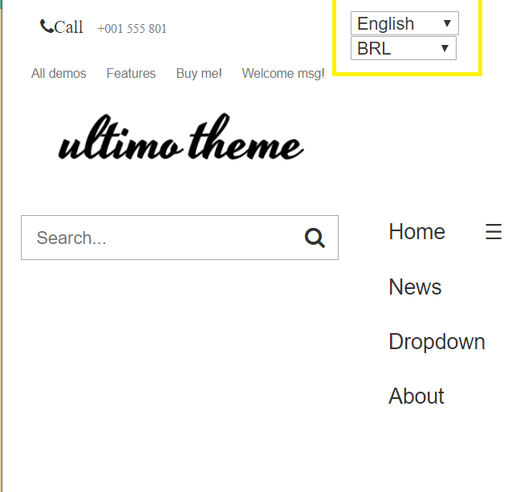

Hinh6

